dinamik named range
Siciler | Rapor Adı | Giriş Tarihi | Kayıt sayısı | 9
35516 | kredi | 2015-10-25
35516 | mevduat | 2015-11-08
35516 | kredi | 2015-12-11
35516 | sigorta | 2015-10-31
35770 | kredi | 2015-11-30
35770 | komisyon | 2015-11-12
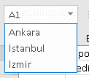
36847 | sigorta | 2015-11-29
35523 | kredi | 2015-11-16
35770

